参数说明
BuffData表 |  |  |  | EffectData表

Buff类型 | Buff参数 |  |  | 事件类型 | 事件默认条件参数
buffTypeInt | exParamListStr |  |  | eventTypeInt | conditionParamListStr
1:修改战斗属性 | 属性名称,数值公式;属性名称,数值公式;... |  |  | 1:立即生效
2:技能储值 | 技能id,数值类型,数值公式,额外参数 | 数值类型：6:添加buff 8:添加effect 10:格挡体力消耗 | 额外参数：数值类型6:初始buffId,数值类型8:初始effectId | 2:战斗属性变化 | 发生变化的属性名称,判断公式(可选)
3:添加Effect | effectId |  |  | 3:受击 | 受击目标(0:自身,1:对方),判断公式(额外参数:伤害)(可选),是否为暴击伤害,(0:任意,1:是,2:否)(可选),是否为破格挡,(0:任意,1:是,2:否)(可选)
4:修改角色状态 | 角色状态 | 角色状态：1:霸体 2:无敌 3:火枪换弹加速 4:眩晕 |  | 4:时间间隔 | 间隔的时间
5:效果储值 | 效果id,数值类型,数值公式 | 数值类型：1:公式变量1 2:公式变量2 |  | 5:击杀敌人 | 是否为斩杀(0:任意,1:是,2:否)(可选)
6:修改技能属性 | 技能id,属性名称,数值公式;技能id,属性名称,数值公式;... | 属性名称:cd,真气消耗,体力消耗,气血消耗百分比,额外伤害,额外暴击几率 |  | 6:获得buff | buffId(0:任意 其他:buffId),是否debuff（0:任意,1:是,2否）(可选),buff来源(0:任意,1:自身,2:敌人)(可选)
7:修改飞行道具属性 | 飞行道具id,属性名称,数值公式;飞行道具id,属性名称,数值公式;... | 属性名称:额外外功伤害,额外内功伤害 |  | 7:失去buff | buffId,是否debuff(可选)
 |  |  |  | 8:使用指定技能 | 技能id(0:任意),技能类型(可选) | 技能类型:0:任意 1:1技能 2:2技能 3:3技能 4:通式1 5:通式2 6:内功 7:轻功
 |  |  |  | 9:切换动作状态 | 新动作状态,旧动作状态(可选) | 动作状态:0:任意,1:休闲,2:移动,3:轻击,4:重击,5:闪避,6:格挡,7:跳跃,8:跳击,9:爆气,10:受击,11:击飞,12:凌鸿剑势
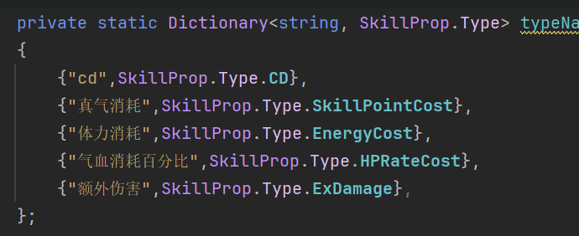
 |  |  |  | 10:吸血
 |  |  |  | 11:真气溢出
 |  |  |  | 12:受击伤害统计 | 时间，目标伤害数值公式
 |  |  |  | 13:buff数量变化 | 是否debuff(可选)
 |  |  |  | 14:战斗房间加载结束
 |  |  |  | 15:角色死亡 | 角色阵营(0:任意 1:玩家阵营 2:敌人阵营)(可选)
 |  |  |  | 16:受击前 | 受击目标(0:自身,1:对方)
 |  |  |  | 17:未命中 | 受击目标(0:自身,1:对方)
 |  |  |  | 18:格挡攻击 | 受击目标(0:自身,1:对方),是否为弹反(0:任意,1:是,2:否)(可选)

 |  |  |  | effect公式通用参数:hp,当前体力,属性名称,公式变量1,公式变量2,debuff数量

 |  |  |  | 条件类型 | 条件参数
 |  |  |  | conditionTypeInt | conditionParamListStr
 |  |  |  | 0:无条件
 |  |  |  | 1:事件默认条件 | 根据具体事件决定
 |  |  |  | 2:战斗属性判断 | 判断公式,判断目标(0:自身,1:对方)(可选)
 |  |  |  | 3:概率判断 | 数值公式
 |  |  |  | 4:buff判断 | BuffId,判断目标(可选),层数(可选)
 |  |  |  | 5:技能判断 | 技能id,技能类型(可选)
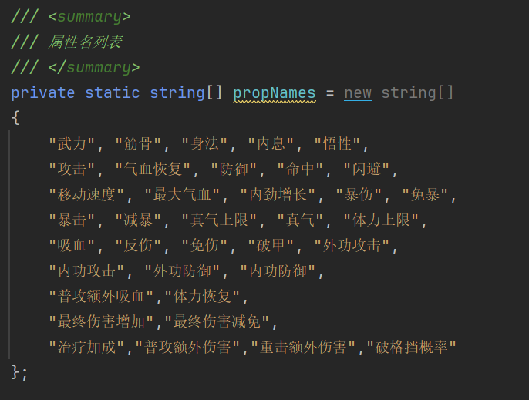
 |  |  |  | 6:动作状态判断 | 动作状态,判断目标(可选)
 |  |  |  | 7:角色状态判断 | 角色状态

 |  |  |  | 动作类型 | 动作参数
 |  |  |  | actionTypeInt | actionParamListStr
 |  |  |  | 1:添加buff | buffId,数值公式
 |  |  |  | 2:移除buff | buffId,数值公式(-1移除全部)
 |  |  |  | 3:增加当前血量 | 数值公式
 |  |  |  | 4:增加当前真气点 | 数值公式
 |  |  |  | 5:增加当前体力 | 数值公式
 |  |  |  | 6:增加当前内劲 | 数值公式
 |  |  |  | 7:增加内功护盾值 | 数值公式,持续时间
 |  |  |  | 8:增加金钟罩值 | 数值公式,持续时间
 |  |  |  | 9:增加紫气值 | 数值公式,持续时间
 |  |  |  | 10:
 |  |  |  | 11:增加关别值 | 数值公式,持续时间
 |  |  |  | 12:添加effect | effectId
 |  |  |  | 13:移除effect | effectId
 |  |  |  | 14:刷新内功护盾时间
 |  |  |  | 15:反弹debuff
 |  |  |  | 16:移除指定数量的debuff | 数值公式
 |  |  |  | 17:斩杀
 |  |  |  | 18:替换技能 | 旧技能id,新技能id
 |  |  |  | 19:增加buff持续时间 | buffId,持续时间
 |  |  |  | 20:增加飞行道具buffId | 飞行道具id,buff目标类型(0:自身,1:对方),buffId
 |  |  |  | 21:增加技能当前冷却时间 | 冷却时间,技能id(0:任意),技能类型(可选)
 |  |  |  | 22:增加子弹数量 | 数量
 |  |  |  | 23:增加子弹容量 | 额外容量
 |  |  |  | 24:使用爆气
 |  |  |  | 25:设置buff层数 | buffId,数值公式

